Estadísticas
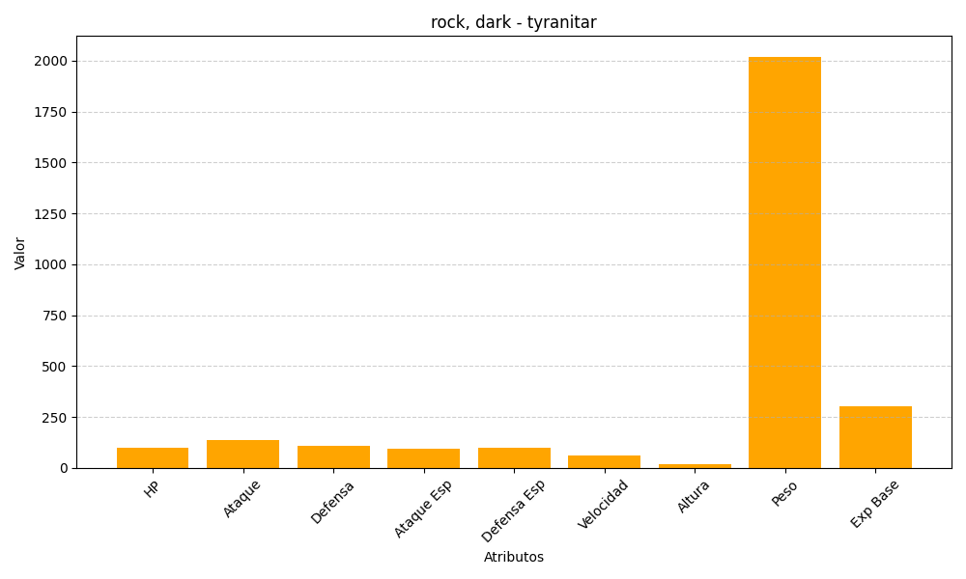
ID | Nombre | Tipo | HP | Ataque | Defensa | Ataque Especial | Defensa Especial | Velocidad | Altura | Peso | Experiencia Base
248 | tyranitar | rock, dark | 100 | 134 | 110 | 95 | 100 | 61 | 20 | 2020 | 300

